상품제안서
메쉬스퀘어 여행용세트 통합S형 | 상품코드: F30430

 |  |  |  |  |  |  | 02-412-0044 | www.easy1.co.kr
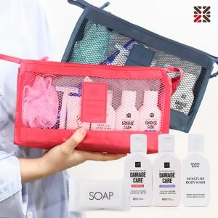

【상세/제작정보】 | <p>●배송비 박스당 5000원(vat별도)&nbsp;</p>

【인쇄/포장옵션】 | 실크 / 종이케이스

【공급단가】 | 수량 | 100~ | 300~ | 500~ | 1,000~ | 3,000~
*VAT별도 | S1 | 11,370원 | 11,190원 | 10,920원 | 10,640원 | 10,460원
 | S2 | 12,620원 | 12,420원 | 12,120원 | 11,810원 | 11,610원
 | S3 | 13,000원 | 12,790원 | 12,480원 | 12,160원 | 11,950원

【상품 URL】 | https://dev.easy1.co.kr:443/src/goods_detail.php?gdno=30430

